Foglio1
Sia data la distribuzione per età e sesso di una popolazione di TOPI
 |  |  |  |  |  |  |  |  |  |  | in %
 | Età | classe | xPM | xPF | Totale | RMx | FcM | FcF | FcT | FcM | FcF | FcT | lim inf | lim sup | xC | ax | xc* Pm | xc*Pf | xc *Pt | xdM | xdF | xdM -
 | 0 | 0-1 | 120 | 105 | 225 | 114.28571429 | 120 | 105 | 225 | 26.975384961 | 21.201413428 | 23.933624083 | 0 | 1 | 0.5 | 1 | 60 | 52.5 | 112.5 | 0.12764599511 | 0.11169024572 | -0.12764599511
 | 1 | 1-2 | 99 | 96 | 195 | 102.85714286 | 219 | 201 | 420 | 49.230077554 | 40.636042403 | 44.702691203 | 1 | 2 | 1.5 | 1 | 148.5 | 144.375 | 292.875 | 0.10530794596 | 0.10238272524 | -0.10530794596
 | 2 | 2-3 | 86 | 91 | 177 | 94.725274725 | 305 | 292 | 597 | 68.607395751 | 59.010600707 | 63.551749814 | 2 | 3 | 2.5 | 1 | 215.5 | 227.5 | 443 | 0.091692373152 | 0.096798212956 | -0.091692373152
 | 3 | 3-4 | 65 | 84 | 149 | 77.023809524 | 370 | 376 | 746 | 83.151624143 | 75.971731449 | 79.369216041 | 3 | 4 | 3.5 | 1 | 226.45 | 294 | 520.45 | 0.068822465695 | 0.089352196575 | -0.068822465695
 | 4 | 4-5 | 48 | 74 | 122 | 65.306122449 | 418 | 450 | 868 | 93.941778127 | 90.812720848 | 92.293373045 | 4 | 5 | 4.5 | 1 | 216 | 330.75 | 546.75 | 0.051058398043 | 0.078183172003 | -0.051058398043
 | 5 | 5-6 | 27.0 | 45.5 | 72 | 59.230769231 | 445 | 495 | 940 | 100 | 100 | 100 | 5 | 6 | 5.5 | 1 | 148.225 | 250.25 | 398.475 | 0.028667163068 | 0.048399106478 | -0.028667163068
 | Totale |  | 445 | 495 | 940 | 89.823321555 |  |  |  |  |  |  |  |  |  |  | 1014.675 | 1299.375 | 2314.05
 |  |  | 222.425 | 247.625 | 470.05 |  |  |  |  |  |  |  |  |  |  |  |  |  |  | densità di frequenze
 |  |  |  |  |  |  |  |  |  |  |  |  |  |  |  |  |  |  |  | relative al TOTALE POPOLAZIONE
Descrivere la popolazione mettendo in evidenza le differenze per genere e per età.
In particolare, concentrandoci prima sulle frequenze:
Piramide delle età popolazione topi
a) Ci sono più Maschi o più Femmine?

b) Questa differenza è la stessa in ogni classe di età?

c) Costruire l'indicatore più efficace (diretto, economico) per confrontare la numerosità di maschi e femmine in ciascuna età e totale |  |  |  |  |  |  |  |  |  |  |  |  |  |  |  |  |  | Come si legge/interpreta? |  |  |  | 114.3 significa che ci sono 114,3 maschi ogni 100 femmine
 | Rapporto di Mascolinità |  |  | (PM/PF)*100

d) Ci sono più giovani o più vecchi? |  |  |  |  | Questione di definizione: i Giovani sono i topi fino a 1 anno e i Vecchi i topi con più di 4 anni |  |  |  |  |  |  |  |  |  |  |  |  | Indice di vecchiaia = |  |  | 46.151100535
 |  |  |  |  |  |  |  |  |  |  |  |  |  |  |  |  |  | rapporto tra Vecchi e Giovani
e) Questa differenza è la stessa tra Maschi e Femmine? |  |  |  |  |  |  |  |  | IV M= | 34.223744292 | IV F= | 59.130434783

f) Costruire l'indicatore più efficace per confrontare la numerosità di Giovani e Vecchi nel totale popolazione e in PM e PF |  |  |  |  |  |  |  |  |  |  |  |  |  |  |  |  |  | Come si legge/interpreta?

g) Costruire altri indicatori che descrivono la composizione della popolazione: es. Attivi/dipendenti; bambini/mamme ecc.

 |  |  |  |  | ID = | 188.46271863 |  |  | IC (indice di carico di figli per donna) |  |  |  |  | 128.57142857
 |  |  |  |  | Indice dipendenza
Si tratta di Rapporti statistici di coesistenza, che confrontano numerosità/frequenze tra diverse modalità della variabile (età o sesso, nel nostro caso).
Attenzione alla lettura: anche se si moltiplicano per 100, NON SONO PERCENTUALI!!!

Ora guardiamo alla variable età:

h) Quali indicatori statistici utilizziamo per sintetizzare la distribuzione per età di questa popolazione?
 |  |  |  |  |  |  |  |  |  |  |  |  |  | M | F | Tot
i) Calcolare l'età modale per M. F, TOTALE |  |  |  |  |  |  |  |  |  |  |  |  | moda | 0 | 0 | 0
 |  |  |  |  |  |  |  |  |  |  |  |  | mediana | 2 | 2 | 2
l) Calcolare l'età media per M. F, TOTALE |  |  |  |  |  |  |  |  |  |  |  |  | media | 2.2809373946 | 2.6236749117 | 2.4614934581

m) Calcolare l'età mediana per M. F, TOTALE

Infine, rappresentare graficamente la distribuzione per sesso ed età della popolazione di topi

PIRAMIDE DELLE ETA'

Foglio2
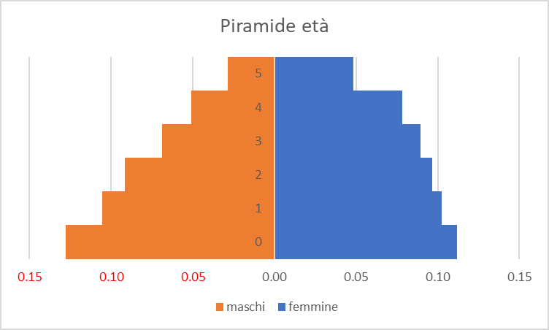

dx = fx/ax

